Sheet1
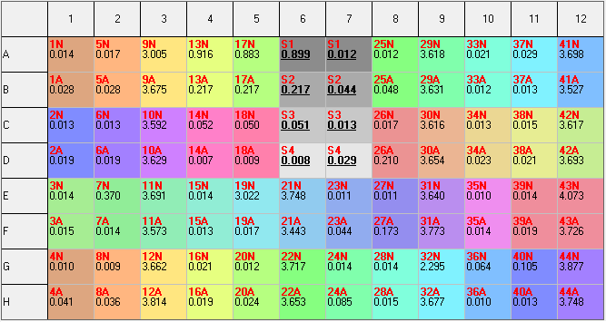
SUNRISE; Serial number: 1408006765; Firmware: V 3.51 17/02/14; XFLUOR4 Version: V 4.51
Date: |  |  |  |  | 2017-01-20
Time: |  |  |  |  | 9:36:14

Measurement mode: |  |  |  |  | Absorbance
Measurement wavelength: |  |  |  |  | 450 | nm
Reference wavelength: |  |  |  |  | 620 | nm
Read mode: |  |  |  |  | Normal

Dual wave data (difference)
<> | 1 | 2 | 3 | 4 | 5 | 6 | 7 | 8 | 9 | 10 | 11 | 12
A | 0.0140 | 0.0170 | 3.0050 | 0.9160 | 0.8830 | 0.8995 | 0.0120 | 0.0120 | 3.6180 | 0.0210 | 0.0290 | 3.6980
B | 0.0280 | 0.0280 | 3.6750 | 0.2170 | 0.2170 | 0.2170 | 0.0440 | 0.0480 | 3.6310 | 0.0120 | 0.0130 | 3.5270
C | 0.0130 | 0.0130 | 3.5920 | 0.0520 | 0.0500 | 0.0510 | 0.0130 | 0.0170 | 3.6160 | 0.0130 | 0.0150 | 3.6170
D | 0.0190 | 0.0190 | 3.6290 | 0.0070 | 0.0090 | 0.0080 | 0.0290 | 0.2100 | 3.6540 | 0.0230 | 0.0210 | 3.6930
E | 0.0140 | 0.3700 | 3.6910 | 0.0140 | 3.0220 | 3.7480 | 0.0110 | 0.0110 | 3.6400 | 0.0100 | 0.0140 | 4.0730
F | 0.0150 | 0.0140 | 3.5730 | 0.0130 | 0.0170 | 3.4430 | 0.0440 | 0.1730 | 3.7730 | 0.0140 | 0.0190 | 3.7260
G | 0.0100 | 0.0090 | 3.6620 | 0.0210 | 0.0120 | 3.7170 | 0.0140 | 0.0140 | 2.2950 | 0.0640 | 0.1050 | 3.8770
H | 0.0410 | 0.0360 | 3.8140 | 0.0190 | 0.0240 | 3.6530 | 0.0850 | 0.0150 | 3.6770 | 0.0100 | 0.0130 | 3.7480

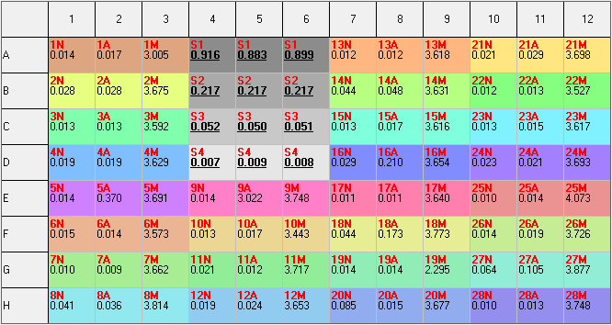
ELISA Plate는 가로 12개 well(1~12)과 세로 8개 well(A~H)로 구성되어 있습니다.
어떤 ELISA 리더기로 결과를 Detection하던지 관계 없이, 상기의 플레이트 틀 모양 대로만 결과 수치가 배열되어 있으면 됩니다.
이 배열대로 복사하여, Analysis software에 결과값을 붙여 넣기만 하면 됩니다.
위의 예시의 붉은색으로 표시된 부분이 standard의 값 위치입니다. 경쟁사의 analysis software의 사용 시 standard의 값이 이 붉은색에 위치되어야 합니다.
Standard는 4가지로 구성되어 있고, Standard 1이 4A~6A, Standard 2가 4B~6B, Standard 3가 4C~6C, Standard 4가 4D~6D에 결과값이 위치되어 있습니다.
이에 대한 위치 조정이 가능한지는 잘 모르겠지만, 우리 소프트웨어는 사용자가 standard 값의 위치를 조정할 수 있으면 좋겠습니다.

본 검사는 1명의 환자의 시료에 3가지 항원튜브에 넣어 반응을 하여, 검체가 3가지를 얻게 됩니다. (Nil, TB, Mitogen)
따라서, 본 1명의 환자의 음,양성 판정을 위해, 3가지 값을 입력하게 되는데, 상기 예시의 배열은 Nil, TB, Mitogen순으로 입력되어 있습니다.
환자 1 Nil값 : 1A, TB값 : 2A, Mitogen값 : 3A
이런 배열순서로 ELISA 검사 시 검체를 심고, 그 배열대로 결과를 수치를 얻을 수 있습니다.
Standard 를 이용하여 정량커브를 그리고, 그에 대한 수식을 얻어, 각 환자의 Nil, TB, Mitogen 시료의 흡광도에 Analyte의 농도를 환산합니다.
이 환산된 농도값을 이용하여, 판정기준에 따라 음성과 양성을 판정합니다.

경쟁사 Qiagen의 키트 인서트와 소프트웨어 사용메뉴얼을 참고하시면 도움이 되실 것 같습니다.
참고로 저희도 경쟁사의 조건에 거의 동일하게 따라갈 계획이나, 판정기준는 임상평가 이후 변경될 가능성이 있습니다.

 |  |  |  |  |  |  |  |  |  |  |  |  | Sample Manual 2Samples
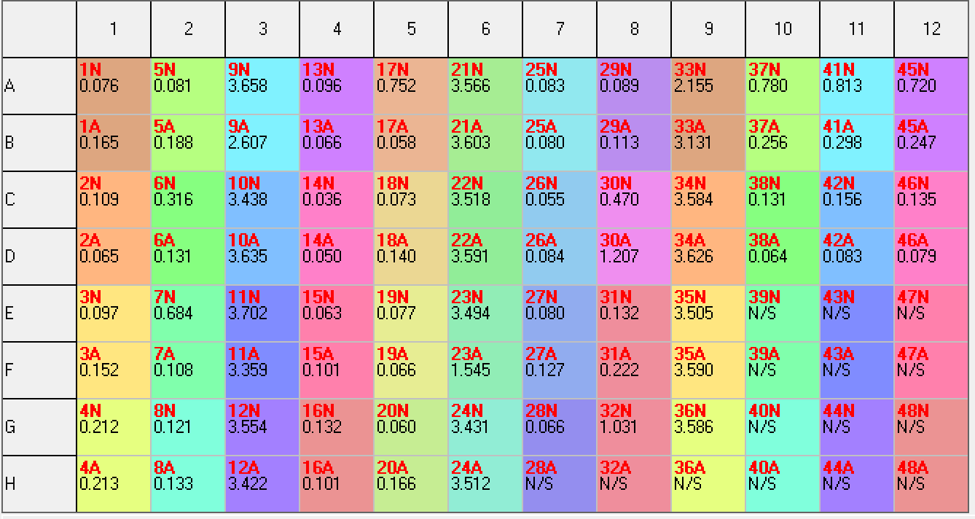

 | 0.014 | 0.017 | 3.005 | 0.916 | 0.883 | 0.899 | 0.012 | 0.012 | 3.618 | 0.021 | 0.029 | 3.698
 | 0.028 | 0.028 | 3.675 | 0.217 | 0.217 | 0.217 | 0.044 | 0.048 | 3.631 | 0.012 | 0.013 | 3.527
 | 0.013 | 0.013 | 3.592 | 0.052 | 0.05 | 0.051 | 0.013 | 0.017 | 3.616 | 0.013 | 0.015 | 3.617
 | 0.019 | 0.019 | 3.629 | 0.007 | 0.009 | 0.008 | 0.029 | 0.21 | 3.654 | 0.023 | 0.021 | 3.693
 | 0.014 | 0.37 | 3.691 | 0.014 | 3.022 | 3.748 | 0.011 | 0.011 | 3.64 | 0.01 | 0.014 | 4.073
 | 0.015 | 0.014 | 3.573 | 0.013 | 0.017 | 3.443 | 0.044 | 0.173 | 3.773 | 0.014 | 0.019 | 3.726
 | 0.01 | 0.009 | 3.662 | 0.021 | 0.012 | 3.717 | 0.014 | 0.014 | 2.295 | 0.064 | 0.105 | 3.877
 | 0.041 | 0.036 | 3.814 | 0.019 | 0.024 | 3.653 | 0.085 | 0.015 | 3.677 | 0.01 | 0.013 | 3.748

 | 0.014 | 0.017 | 3.005 | 0.916 | 0.883 | 0.099 | 0.012 | 0.012 | 3.618 | 0.021 | 0.029 | 3.698
 | 0.028 | 0.028 | 3.675 | 0.217 | 0.217 | 0.217 | 0.044 | 0.048 | 3.631 | 0.012 | 0.013 | 3.527
 | 0.013 | 0.013 | 3.592 | 0.052 | 0.05 | 0.051 | 0.013 | 0.017 | 3.616 | 0.013 | 0.015 | 3.617 | Sample Manual 3Samples
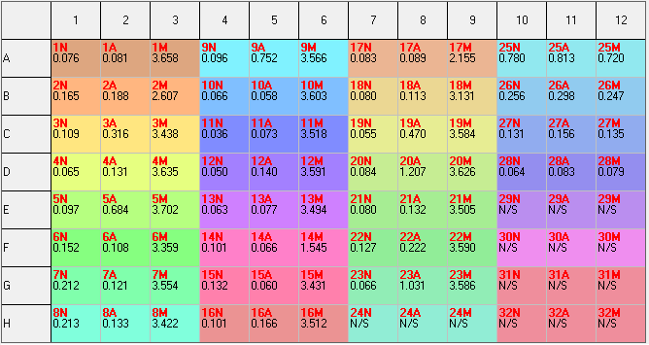
 | 0.019 | 0.019 | 3.629 | 0.007 | 0.009 | 0.008 | 0.029 | 0.21 | 3.654 | 0.023 | 0.021 | 3.693
 | 0.014 | 0.37 | 3.691 | 0.014 | 3.022 | 3.748 | 0.011 | 0.011 | 3.64 | 0.01 | 0.014 | 4.073
 | 0.015 | 0.014 | 3.573 | 0.013 | 0.017 | 3.443 | 0.044 | 0.173 | 3.773 | 0.014 | 0.019 | 3.726
 | 0.01 | 0.009 | 3.662 | 0.021 | 0.012 | 3.717 | 0.014 | 0.014 | 2.295 | 0.064 | 0.105 | 3.877
 | 0.041 | 0.036 | 3.814 | 0.019 | 0.024 | 3.653 | 0.085 | 0.015 | 3.677 | 0.01 | 0.013 | 3.748

시트2
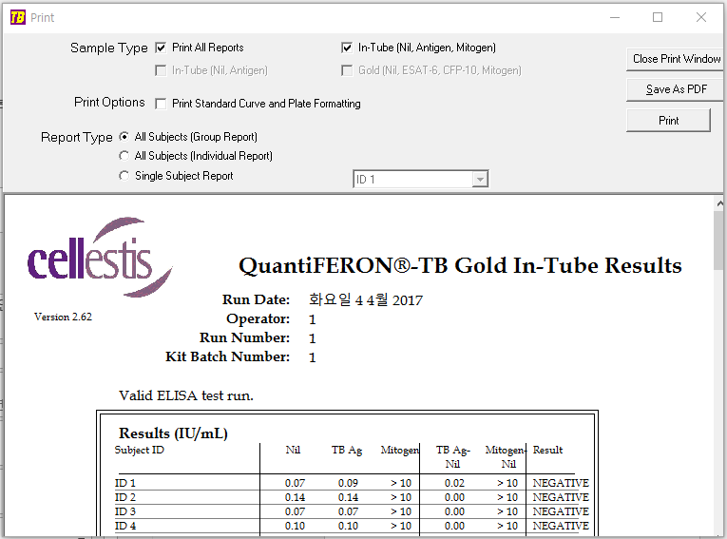

std calc
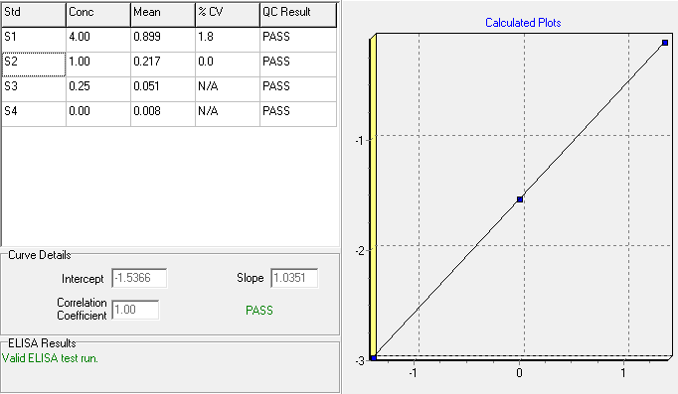
0.0140 | 0.0170 | 3.0050 | 0.9160 | 0.8830 | 0.8995 | 0.0120 | 0.0120 | 3.6180 | 0.0210 | 0.0290 | 3.6980
0.0280 | 0.0280 | 3.6750 | 0.2170 | 0.2170 | 0.2170 | 0.0440 | 0.0480 | 3.6310 | 0.0120 | 0.0130 | 3.5270
0.0130 | 0.0130 | 3.5920 | 0.0520 | 0.0500 | 0.0510 | 0.0130 | 0.0170 | 3.6160 | 0.0130 | 0.0150 | 3.6170
0.0190 | 0.0190 | 3.6290 | 0.0070 | 0.0090 | 0.0080 | 0.0290 | 0.2100 | 3.6540 | 0.0230 | 0.0210 | 3.6930
0.0140 | 0.3700 | 3.6910 | 0.0140 | 3.0220 | 3.7480 | 0.0110 | 0.0110 | 3.6400 | 0.0100 | 0.0140 | 4.0730
0.0150 | 0.0140 | 3.5730 | 0.0130 | 0.0170 | 3.4430 | 0.0440 | 0.1730 | 3.7730 | 0.0140 | 0.0190 | 3.7260
0.0100 | 0.0090 | 3.6620 | 0.0210 | 0.0120 | 3.7170 | 0.0140 | 0.0140 | 2.2950 | 0.0640 | 0.1050 | 3.8770
0.0410 | 0.0360 | 3.8140 | 0.0190 | 0.0240 | 3.6530 | 0.0850 | 0.0150 | 3.6770 | 0.0100 | 0.0130 | 3.7480
 |  |  |  | mean |  | Conc
 |  |  |  | avg | log x-xais | IU/mL | log y-axis | std.s | c.v
 | 0.9160 | 0.8830 | 0.8995 | 0.8995 | -0.045999 | 4.0000 | 0.60205999132796240000 | 0.0165 | 1.834
 | 0.2170 | 0.2170 | 0.2170 | 0.2170 | -0.663540 | 1.0000 | 0.00000000000000000000 | 0 | 0.000
 | 0.0520 | 0.0500 | 0.0510 | 0.0510 | -1.292430 | 0.2500 | -0.60205999132796240000 | 0.001 | 1.961
 | 0.0070 | 0.0090 | 0.0080 | 0.0080 | -2.096910 | 0.0000 |  | 0.001 | 12.500

 |  |  |  |  |  |  |  | INTERCEPT | 0.64465239701

 |  |  |  |  |  |  |  | 0 | -1.5366
 |  |  |  |  |  |  |  | 1 | -0.5015
 |  |  |  |  |  |  |  | 2 | 0.5336
 |  |  |  |  |  |  |  | 3 | 1.5687
 |  |  |  |  |  |  |  | 4 | 2.6038

 |  |  |  | mean |  | Conc |  |  |  |  | Formula
 |  |  |  | avg | ln y-xais | IU/mL | ln x-axis | std.s | c.v |  | Intercept | Slope
 | 0.9160 | 0.8830 | 0.8995 | 0.8995 | -0.105916 | 4.0000 | 1.38629436111989060000 | 0.0165 | 1.834 |  | -1.5365679324 | 1.035
 | 0.2170 | 0.2170 | 0.2170 | 0.2170 | -1.527858 | 1.0000 | 0.00000000000000000000 | 0 | 0.000
 | 0.0520 | 0.0500 | 0.0510 | 0.0510 | -2.975930 | 0.2500 | -1.38629436111989060000 | 0.001 | 1.961
 | 0.0070 | 0.0090 | 0.0080 | 0.0080 | -4.828314 | 0.0000 |  | 0.001 | 12.500

mtrl calc
Human TB-feron 계산 예시 |  |  |  |  |  |  |  | 경쟁사 인서트 상 내용 (소프트웨어 사용하지 않을 시)
 |  |  |  |  |  |  |  | Determine the mean OD values of the kit standard replicates on each plate. |  |  | <> | 1 | 2 | 3 | 4 | 5 | 6 | 7 | 8 | 9 | 10 | 11 | 12
1. Standard 1,2,3,4에 대한 평균을 구한다. |  |  |  |  |  |  |  | Construct a log(e)-log(e) standard curve by plotting the log(e) of the mean OD (y-axis) against |  |  | A | 0.0140 | 0.0170 | 3.0050 | 0.9160 | 0.8830 | 0.8995 | 0.0120 | 0.0120 | 3.6180 | 0.0210 | 0.0290 | 3.6980
2. 평균값과, IU/mL에 각각 Log를 씌운다. |  |  |  |  |  |  |  | the log(e) of the IFN-γ concentration of the standards in IU/ml (x-axis), omitting the zero standard from these calculations. |  |  | B | 0.0280 | 0.0280 | 3.6750 | 0.2170 | 0.2170 | 0.2170 | 0.0440 | 0.0480 | 3.6310 | 0.0120 | 0.0130 | 3.5270
3. log값으로 분산형 그래프를 그린다. |  |  |  |  |  |  |  | Calculate the line of best fit for the standard curve by regression analysis. |  |  | C | 0.0130 | 0.0130 | 3.5920 | 0.0520 | 0.0500 | 0.0510 | 0.0130 | 0.0170 | 3.6160 | 0.0130 | 0.0150 | 3.6170
4. 그래프 그릴 때, x 축이 Log(AVG.), y축이 Log(IU/mL)이 되도록 그린다. |  |  |  |  |  |  |  |  |  |  | D | 0.0190 | 0.0190 | 3.6290 | 0.0070 | 0.0090 | 0.0080 | 0.0290 | 0.2100 | 3.6540 | 0.0230 | 0.0210 | 3.6930
5. 추세선을 그리고, 이에 대한 수식과 절편을 그래프에 표시하여 확인한다. |  |  |  |  |  |  |  | Use the standard curve to determine the IFN-γ concentration (IU/ml) for each of the test plasma samples, |  |  | E | 0.0140 | 0.3700 | 3.6910 | 0.0140 | 3.0220 | 3.7480 | 0.0110 | 0.0110 | 3.6400 | 0.0100 | 0.0140 | 4.0730
6. 검체의 각 흡광도에 Log를 씌운다. |  |  |  |  |  |  |  | using the OD value of each sample. |  |  | F | 0.0150 | 0.0140 | 3.5730 | 0.0130 | 0.0170 | 3.4430 | 0.0440 | 0.1730 | 3.7730 | 0.0140 | 0.0190 | 3.7260
7. 그래프 수식의 x값에, Log(검체)값을 넣어 각각 계산하고, 다시 log를 풀어준다. |  |  |  |  |  |  |  |  |  |  | G | 0.0100 | 0.0090 | 3.6620 | 0.0210 | 0.0120 | 3.7170 | 0.0140 | 0.0140 | 2.2950 | 0.0640 | 0.1050 | 3.8770
 |  |  |  |  |  |  |  | These calculations can be performed using software packages available with microplate readers, |  |  | H | 0.0410 | 0.0360 | 3.8140 | 0.0190 | 0.0240 | 3.6530 | 0.0850 | 0.0150 | 3.6770 | 0.0100 | 0.0130 | 3.7480
1~2 |  |  |  |  |  |  |  | and standard spreadsheet or statistical software (such as Microsoft® Excel®).
 | O.D |  |  |  |  | Log |  | It is recommended that these packages be used to calculate the regression analysis,
 | O.D1 | O.D2 | O.D3 | AVG. | IU/mL | Log(AVG.) | Log (IU/mL) | the coefficient of variation (%CV) for the standards, and the correlation coefficient (r) of the standard curve.
S1 | 0.9160 | 0.8830 | 0.8995 | 0.8995 | 4.0000 | -0.045998832318 | 0.60205999133
S2 | 0.2170 | 0.2170 | 0.2170 | 0.2170 | 1.0000 | -0.66354026615 | 0
S3 | 0.0520 | 0.0500 | 0.0510 | 0.0510 | 0.2500 | -1.2924298239 | -0.60205999133
S4 | 0.0070 | 0.0090 | 0.0080 | 0.0080 | 0.0000 | -2.096910013 |  |  |  | 0.0140 | 0.0170 | 3.0050 | 0.9160 | 0.8830 | 0.8995 | 0.0120 | 0.0120 | 3.6180 | 0.0210 | 0.0290 | 3.6980
 |  |  |  |  |  |  |  |  |  | 0.0280 | 0.0280 | 3.6750 | 0.2170 | 0.2170 | 0.2170 | 0.0440 | 0.0480 | 3.6310 | 0.0120 | 0.0130 | 3.5270
3~5 |  |  |  |  |  |  |  |  |  | 0.0130 | 0.0130 | 3.5920 | 0.0520 | 0.0500 | 0.0510 | 0.0130 | 0.0170 | 3.6160 | 0.0130 | 0.0150 | 3.6170
 |  |  |  |  |  |  |  |  |  | 0.0190 | 0.0190 | 3.6290 | 0.0070 | 0.0090 | 0.0080 | 0.0290 | 0.2100 | 3.6540 | 0.0230 | 0.0210 | 3.6930
 |  |  |  |  |  |  | #NUM! |  |  | 0.0140 | 0.3700 | 3.6910 | 0.0140 | 3.0220 | 3.7480 | 0.0110 | 0.0110 | 3.6400 | 0.0100 | 0.0140 | 4.0730
 |  |  |  |  |  |  |  |  |  | 0.0150 | 0.0140 | 3.5730 | 0.0130 | 0.0170 | 3.4430 | 0.0440 | 0.1730 | 3.7730 | 0.0140 | 0.0190 | 3.7260
 |  |  |  |  |  |  | 0.96602757886 |  |  | 0.0100 | 0.0090 | 3.6620 | 0.0210 | 0.0120 | 3.7170 | 0.0140 | 0.0140 | 2.2950 | 0.0640 | 0.1050 | 3.8770
 |  |  |  |  |  |  | 0.64465239701 |  |  | 0.0410 | 0.0360 | 3.8140 | 0.0190 | 0.0240 | 3.6530 | 0.0850 | 0.0150 | 3.6770 | 0.0100 | 0.0130 | 3.7480

 |  |  |  |  |  |  |  |  |  |  | nil | TB antigen | mitogen
 |  |  |  |  |  |  |  |  |  | ID1 | 0.043 | 0.079 | 3.611 | 0.686 | 0.742 | 0.729 | 0.098 | 0.110 | 3.640 | 0.021 | 0.029 | 3.698
 |  |  |  |  |  |  |  |  |  | ID2 | 0.042 | 0.095 | 3.072 | 0.221 | 0.218 | 0.256 | 0.160 | 0.180 | 3.631 | 0.012 | 0.013 | 3.527
 |  |  |  |  |  |  |  |  |  | ID3 | 0.063 | 0.088 | 3.672 | 0.094 | 0.106 | 0.115 | 0.298 | 0.070 | 3.609 | 0.013 | 0.015 | 3.617
 |  |  |  |  |  |  |  |  |  | ID4 | 0.073 | 0.390 | 3.616 | 0.048 | 0.047 | 0.062 | 0.272 | 0.166 | 3.410 | 0.023 | 0.021 | 3.693
 |  |  |  |  |  |  |  |  |  | ID5 | 0.277 | 3.026 | 3.655 | 0.252 | 0.145 | 3.706 | 0.206 | 0.123 | 3.008 | 0.01 | 0.014 | 4.073
6~7 |  |  |  |  |  |  |  |  |  | ID6 | 0.092 | 0.072 | 2.035 | 0.405 | 0.634 | 3.711 | 0.312 | 0.075 |  | 0.014 | 0.019 | 3.726
 | O.D |  |  | Log |  |  | 수식 대입 10^(0.966x+0.6447) |  |  | ID7 | 0.078 | 0.527 | 3.672 | 0.271 | 0.386 | 3.751 |  |  |  | 0.064 | 0.105 | 3.877
 | Nil | TB Antigen | Mitogen | Log(Nil.) | Log(TB) | Log(Mitogen) | Nil(IU/mL) | TB(IU/mL) | Mitogen(IU/mL) | ID8 | 0.150 | 0.256 | 3.614 | 0.227 | 0.123 | 3.419 |  |  |  | 0.01 | 0.013 | 3.748
검체 1 | 0.0140 | 0.0170 | 3.0050 | -1.85387 | -1.76955 | 0.47784 | 0.07 | 0.09 | 12.77
검체 2 | 0.0280 | 0.0280 | 3.6750 | -1.55284 | -1.55284 | 0.56526 | 0.14 | 0.14 | 15.51 |  | O.D |  |  | Log10 |  |  | IU/ML
검체 3 | 0.0130 | 0.0130 | 3.5920 | -1.88606 | -1.88606 | 0.55534 | 0.07 | 0.07 | 15.18 |  | nil | TB | mitogen | nil | TB | mitogen | nil | TB Ag | mitogen | TB Ag - Nil | (TB Ag-Nil)/Nil | Mitogen-Nil | nil | TB | TB | mitogen
검체 4 | 0.0190 | 0.0190 | 3.6290 | -1.72125 | -1.72125 | 0.55979 | 0.10 | 0.10 | 15.33 | ID1 | 0.043 | 0.079 | 3.611 | -1.3665315444 | -1.1023729087 | 0.55762748843 | 0.211169 | 0.380021 | 15.253452 | 0.16885 | 79.96052 | 15.04228 | True | True
검체 5 | 0.0140 | 0.3700 | 3.6910 | -1.85387 | -0.43180 | 0.56714 | 0.07 | 1.69 | 15.58 | ID2 | 0.042 | 0.095 | 3.072 | -1.3767507096 | -1.0222763947 | 0.48742121136 | 0.206423 | 0.454131 | 13.048148 | 0.24771 | 119.99975 | 12.84173 | True | True
검체 6 | 0.0150 | 0.0140 | 3.5730 | -1.82391 | -1.85387 | 0.55303 | 0.08 | 0.07 | 15.10 | ID3 | 0.063 | 0.088 | 3.672 | -1.2006594505 | -1.0555173278 | 0.56490267253 | 0.305396 | 0.421765 | 15.502294 | 0.11637 | 38.10433 | 15.19690 | True | True
검체 7 | 0.0100 | 0.0090 | 3.6620 | -2.00000 | -2.04576 | 0.56372 | 0.05 | 0.05 | 15.46 | ID4 | 0.073 | 0.390 | 3.616 | -1.1366771399 | -0.40893539297 | 0.5582284218 | 0.352103 | 1.776922 | 15.273855 | 1.42482 | 404.65959 | 14.92175 | True | True
검체 8 | 0.0410 | 0.0360 | 3.8140 | -1.38722 | -1.44370 | 0.58138 | 0.20 | 0.18 | 16.08 | ID5 | 0.014 | 0.37 | 3.691 | -1.8538719643 | -0.43179827593 | 0.5671440452 | 0.071427 | 1.688818 | 15.579774 | 1.61739 | 2264.41215 | 15.50835 | True | True
 |  |  |  |  |  |  |  |  |  | ID6 | 0.015 | 0.014 | 3.573 | -1.8239087409 | -1.8538719643 | 0.5530 | 0.08 | 0.07 | 15.10 | -0.005 | -6.45 | 15.02 | True | False
8. 계산 |  |  |  |  |  |  |  |  |  | ID7 | 0.01 | 0.009 | 3.662 | -2.0000 | -2.0457574906 | 0.56371833997 | 0.05 | 0.05 | 15.46 | -0.005 | -9.68 | 15.41 | True | False
 |  |  |  |  |  |  |  |  |  | ID8 | 0.041 | 0.036 | 3.814 | -1.3872161433 | -1.4436974992 | 0.58138068871 | 0.20 | 0.18 | 16.08 | -0.024 | -11.81 | 15.88 | True | False
 | Nil(IU/mL) | TB(IU/mL) | Mitogen(IU/mL) | TB Ag-Nil | Mitogen-Nil | Result |  |  |  | ID9 | 0.014 | 3.022 | 3.748 | -1.8538719643 | 0.48029446 | 0.57379958222 | 0.07 | 12.84 | 15.81 | 12.772 | 17880.62 | 15.74 | True | True
검체 1 | 0.07 | 0.09 | 12.77 | 0.01 | 12.70 | NEGATIVE
검체 2 | 0.14 | 0.14 | 15.51 | 0.00 | 15.38 | NEGATIVE
검체 3 | 0.07 | 0.07 | 15.18 | 0.00 | 15.11 | NEGATIVE
검체 4 | 0.10 | 0.10 | 15.33 | 0.00 | 15.23 | NEGATIVE
검체 5 | 0.07 | 1.69 | 15.58 | 1.62 | 15.51 | POSITIVE |  |  |  |  |  |  |  |  |  |  |  |  |  |  | 100
검체 6 | 0.08 | 0.07 | 15.10 | 0.00 | 15.02 | NEGATIVE
검체 7 | 0.05 | 0.05 | 15.46 | 0.00 | 15.41 | NEGATIVE
검체 8 | 0.20 | 0.18 | 16.08 | -0.02 | 15.88 | NEGATIVE

 | 0.923
 | 0.947
 | 0.257
 | 0.281
 | 0.091
 | 0.081
 | 0.025
 | 0.02

mtrl calc (2)
Human TB-feron 계산 예시 |  |  |  |  |  |  |  | 경쟁사 인서트 상 내용 (소프트웨어 사용하지 않을 시)
 |  |  |  |  |  |  |  | Determine the mean OD values of the kit standard replicates on each plate. |  |  | <> | 1 | 2 | 3 | 4 | 5 | 6 | 7 | 8 | 9 | 10 | 11 | 12
1. Standard 1,2,3,4에 대한 평균을 구한다. |  |  |  |  |  |  |  | Construct a log(e)-log(e) standard curve by plotting the log(e) of the mean OD (y-axis) against |  |  | A | 0.0140 | 0.0170 | 3.0050 | 0.9160 | 0.8830 | 0.8995 | 0.0120 | 0.0120 | 3.6180 | 0.0210 | 0.0290 | 3.6980
2. 평균값과, IU/mL에 각각 Log를 씌운다. |  |  |  |  |  |  |  | the log(e) of the IFN-γ concentration of the standards in IU/ml (x-axis), omitting the zero standard from these calculations. |  |  | B | 0.0280 | 0.0280 | 3.6750 | 0.2170 | 0.2170 | 0.2170 | 0.0440 | 0.0480 | 3.6310 | 0.0120 | 0.0130 | 3.5270
3. log값으로 분산형 그래프를 그린다. |  |  |  |  |  |  |  | Calculate the line of best fit for the standard curve by regression analysis. |  |  | C | 0.0130 | 0.0130 | 3.5920 | 0.0520 | 0.0500 | 0.0510 | 0.0130 | 0.0170 | 3.6160 | 0.0130 | 0.0150 | 3.6170
4. 그래프 그릴 때, x 축이 Log(AVG.), y축이 Log(IU/mL)이 되도록 그린다. |  |  |  |  |  |  |  |  |  |  | D | 0.0190 | 0.0190 | 3.6290 | 0.0070 | 0.0090 | 0.0080 | 0.0290 | 0.2100 | 3.6540 | 0.0230 | 0.0210 | 3.6930
5. 추세선을 그리고, 이에 대한 수식과 절편을 그래프에 표시하여 확인한다. |  |  |  |  |  |  |  | Use the standard curve to determine the IFN-γ concentration (IU/ml) for each of the test plasma samples, |  |  | E | 0.0140 | 0.3700 | 3.6910 | 0.0140 | 3.0220 | 3.7480 | 0.0110 | 0.0110 | 3.6400 | 0.0100 | 0.0140 | 4.0730
6. 검체의 각 흡광도에 Log를 씌운다. |  |  |  |  |  |  |  | using the OD value of each sample. |  |  | F | 0.0150 | 0.0140 | 3.5730 | 0.0130 | 0.0170 | 3.4430 | 0.0440 | 0.1730 | 3.7730 | 0.0140 | 0.0190 | 3.7260
7. 그래프 수식의 x값에, Log(검체)값을 넣어 각각 계산하고, 다시 log를 풀어준다. |  |  |  |  |  |  |  |  |  |  | G | 0.0100 | 0.0090 | 3.6620 | 0.0210 | 0.0120 | 3.7170 | 0.0140 | 0.0140 | 2.2950 | 0.0640 | 0.1050 | 3.8770
 |  |  |  |  |  |  |  | These calculations can be performed using software packages available with microplate readers, |  |  | H | 0.0410 | 0.0360 | 3.8140 | 0.0190 | 0.0240 | 3.6530 | 0.0850 | 0.0150 | 3.6770 | 0.0100 | 0.0130 | 3.7480
1~2 |  |  |  |  |  |  |  | and standard spreadsheet or statistical software (such as Microsoft® Excel®).
 | O.D |  |  |  |  | Log |  | It is recommended that these packages be used to calculate the regression analysis,
 | O.D1 | O.D2 | O.D3 | AVG. | IU/mL | Log(AVG.) | Log (IU/mL) | the coefficient of variation (%CV) for the standards, and the correlation coefficient (r) of the standard curve.
S1 | 0.923 | 0.947 |  | 0.9350 | 4.0000 | -0.029188389127 | 0.60205999133
S2 | 0.257 | 0.281 |  | 0.2690 | 1.0000 | -0.57024772 | 0
S3 | 0.091 | 0.081 |  | 0.0860 | 0.2500 | -1.0655015488 | -0.60205999133
S4 | 0.025 | 0.02 |  | 0.0225 | 0.0000 | -1.6478174819 |  |  |  | 0.0140 | 0.0170 | 3.0050 | 0.9160 | 0.8830 | 0.8995 | 0.0120 | 0.0120 | 3.6180 | 0.0210 | 0.0290 | 3.6980
 |  |  |  |  |  |  |  |  |  | 0.0280 | 0.0280 | 3.6750 | 0.2170 | 0.2170 | 0.2170 | 0.0440 | 0.0480 | 3.6310 | 0.0120 | 0.0130 | 3.5270
3~5 |  |  |  |  |  |  |  |  |  | 0.0130 | 0.0130 | 3.5920 | 0.0520 | 0.0500 | 0.0510 | 0.0130 | 0.0170 | 3.6160 | 0.0130 | 0.0150 | 3.6170
 |  |  |  |  |  |  |  |  |  | 0.0190 | 0.0190 | 3.6290 | 0.0070 | 0.0090 | 0.0080 | 0.0290 | 0.2100 | 3.6540 | 0.0230 | 0.0210 | 3.6930
 |  |  |  |  |  |  | #NUM! |  |  | 0.0140 | 0.3700 | 3.6910 | 0.0140 | 3.0220 | 3.7480 | 0.0110 | 0.0110 | 3.6400 | 0.0100 | 0.0140 | 4.0730
 |  |  |  |  |  |  |  |  |  | 0.0150 | 0.0140 | 3.5730 | 0.0130 | 0.0170 | 3.4430 | 0.0440 | 0.1730 | 3.7730 | 0.0140 | 0.0190 | 3.7260
 |  |  |  |  |  |  | 1.1611705661 |  |  | 0.0100 | 0.0090 | 3.6620 | 0.0210 | 0.0120 | 3.7170 | 0.0140 | 0.0140 | 2.2950 | 0.0640 | 0.1050 | 3.8770
 |  |  |  |  |  |  | 0.64442553425 |  |  | 0.0410 | 0.0360 | 3.8140 | 0.0190 | 0.0240 | 3.6530 | 0.0850 | 0.0150 | 3.6770 | 0.0100 | 0.0130 | 3.7480

 |  |  |  |  |  |  |  |  |  |  | nil | TB antigen | mitogen
 |  |  |  |  |  |  |  |  |  | ID1 | 0.043 | 0.079 | 3.611 | 0.686 | 0.742 | 0.729 | 0.098 | 0.110 | 3.640 | 0.021 | 0.029 | 3.698
 |  |  |  |  |  |  |  |  |  | ID2 | 0.042 | 0.095 | 3.072 | 0.221 | 0.218 | 0.256 | 0.160 | 0.180 | 3.631 | 0.012 | 0.013 | 3.527
 |  |  |  |  |  |  |  |  |  | ID3 | 0.063 | 0.088 | 3.672 | 0.094 | 0.106 | 0.115 | 0.298 | 0.070 | 3.609 | 0.013 | 0.015 | 3.617
 |  |  |  |  |  |  |  |  |  | ID4 | 0.073 | 0.390 | 3.616 | 0.048 | 0.047 | 0.062 | 0.272 | 0.166 | 3.410 | 0.023 | 0.021 | 3.693
 |  |  |  |  |  |  |  |  |  | ID5 | 0.277 | 3.026 | 3.655 | 0.252 | 0.145 | 3.706 | 0.206 | 0.123 | 3.008 | 0.01 | 0.014 | 4.073
6~7 |  |  |  |  |  |  |  |  |  | ID6 | 0.092 | 0.072 | 2.035 | 0.405 | 0.634 | 3.711 | 0.312 | 0.075 |  | 0.014 | 0.019 | 3.726
 | O.D |  |  | Log |  |  | 수식 대입 10^(0.966x+0.6447) |  |  | ID7 | 0.078 | 0.527 | 3.672 | 0.271 | 0.386 | 3.751 |  |  |  | 0.064 | 0.105 | 3.877
 | Nil | TB Antigen | Mitogen | Log(Nil.) | Log(TB) | Log(Mitogen) | Nil(IU/mL) | TB(IU/mL) | Mitogen(IU/mL) | ID8 | 0.150 | 0.256 | 3.614 | 0.227 | 0.123 | 3.419 |  |  |  | 0.01 | 0.013 | 3.748
검체 1 | 0.028 | 0.029 | over | -1.55284 | -1.53760 | #VALUE! | 0.07 | 0.07 | #VALUE!
검체 2 | 0.025 | 0.411 | over | -1.60206 | -0.38616 | #VALUE! | 0.06 | 1.57 | #VALUE! |  | O.D |  |  | Log10 |  |  | IU/ML
검체 3 | 0.031 | 0.239 | over | -1.50864 | -0.62160 | #VALUE! | 0.08 | 0.84 | #VALUE! |  | nil | TB | mitogen | nil | TB | mitogen | nil | TB Ag | mitogen | TB Ag - Nil | (TB Ag-Nil)/Nil | Mitogen-Nil | nil | TB | TB | mitogen
검체 4 | 0.03 | 0.032 | over | -1.52288 | -1.49485 | #VALUE! | 0.08 | 0.08 | #VALUE! | ID1 | 0.043 | 0.079 | 3.611 | -1.3665315444 | -1.1023729087 | 0.55762748843 | 0.211169 | 0.380021 | 15.253452 | 0.16885 | 79.96052 | 15.04228 | True | True
검체 5 | 0.025 | 0.024 | over | -1.60206 | -1.61979 | #VALUE! | 0.06 | 0.06 | #VALUE! | ID2 | 0.042 | 0.095 | 3.072 | -1.3767507096 | -1.0222763947 | 0.48742121136 | 0.206423 | 0.454131 | 13.048148 | 0.24771 | 119.99975 | 12.84173 | True | True
검체 6 | 0.024 | 0.097 | over | -1.61979 | -1.01323 | #VALUE! | 0.06 | 0.29 | #VALUE! | ID3 | 0.063 | 0.088 | 3.672 | -1.2006594505 | -1.0555173278 | 0.56490267253 | 0.305396 | 0.421765 | 15.502294 | 0.11637 | 38.10433 | 15.19690 | True | True
검체 7 | 0.03 | 0.029 | over | -1.52288 | -1.53760 | #VALUE! | 0.08 | 0.07 | #VALUE! | ID4 | 0.073 | 0.390 | 3.616 | -1.1366771399 | -0.40893539297 | 0.5582284218 | 0.352103 | 1.776922 | 15.273855 | 1.42482 | 404.65959 | 14.92175 | True | True
검체 8 | 0.077 | 1.352 | over | -1.11351 | 0.13098 | #VALUE! | 0.22 | 6.26 | #VALUE! | ID5 | 0.014 | 0.37 | 3.691 | -1.8538719643 | -0.43179827593 | 0.5671440452 | 0.071427 | 1.688818 | 15.579774 | 1.61739 | 2264.41215 | 15.50835 | True | True
 |  |  |  |  |  |  |  |  |  | ID6 | 0.015 | 0.014 | 3.573 | -1.8239087409 | -1.8538719643 | 0.5530 | 0.08 | 0.07 | 15.10 | -0.005 | -6.45 | 15.02 | True | False
8. 계산 |  |  |  |  |  |  |  |  |  | ID7 | 0.01 | 0.009 | 3.662 | -2.0000 | -2.0457574906 | 0.56371833997 | 0.05 | 0.05 | 15.46 | -0.005 | -9.68 | 15.41 | True | False
 |  |  |  |  |  |  |  |  |  | ID8 | 0.041 | 0.036 | 3.814 | -1.3872161433 | -1.4436974992 | 0.58138068871 | 0.20 | 0.18 | 16.08 | -0.024 | -11.81 | 15.88 | True | False
 | Nil(IU/mL) | TB(IU/mL) | Mitogen(IU/mL) | TB Ag-Nil | Mitogen-Nil | Result |  |  |  | ID9 | 0.014 | 3.022 | 3.748 | -1.8538719643 | 0.48029446 | 0.57379958222 | 0.07 | 12.84 | 15.81 | 12.772 | 17880.62 | 15.74 | True | True
검체 1 | 0.07 | 0.09 | 12.77 | 0.01 | 12.70 | NEGATIVE
검체 2 | 0.14 | 0.14 | 15.51 | 0.00 | 15.38 | NEGATIVE
검체 3 | 0.07 | 0.07 | 15.18 | 0.00 | 15.11 | NEGATIVE
검체 4 | 0.10 | 0.10 | 15.33 | 0.00 | 15.23 | NEGATIVE
검체 5 | 0.07 | 1.69 | 15.58 | 1.62 | 15.51 | POSITIVE |  |  |  |  |  |  |  |  |  |  |  |  |  |  | 100
검체 6 | 0.08 | 0.07 | 15.10 | 0.00 | 15.02 | NEGATIVE
검체 7 | 0.05 | 0.05 | 15.46 | 0.00 | 15.41 | NEGATIVE
검체 8 | 0.20 | 0.18 | 16.08 | -0.02 | 15.88 | NEGATIVE

